М-10-3, А-10-3
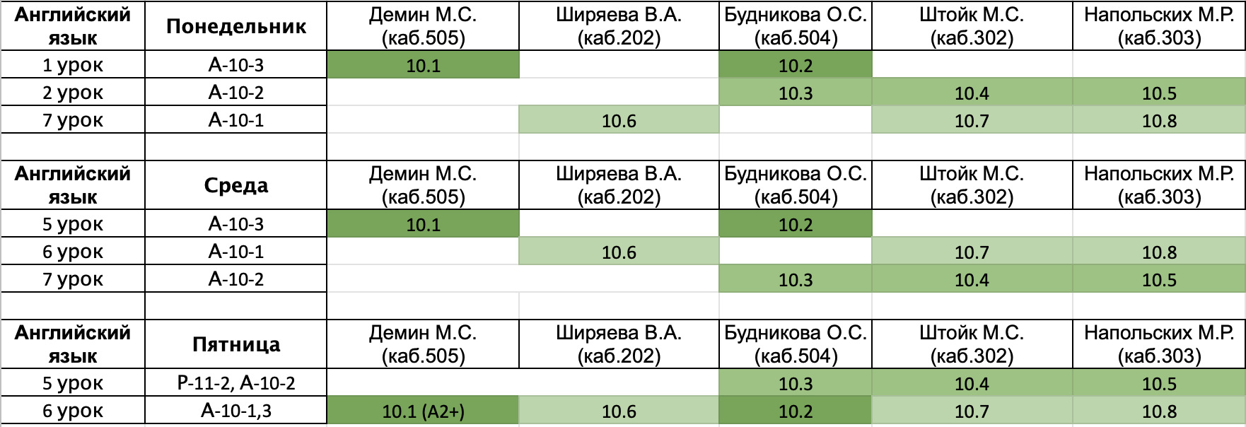
Понедельник
 | Предмет | Группа | Учитель | Кабинет | Гребнев Илья Дмитриевич
1 | Английский | А-10-3 | см.таблицу после субботы |  | Пономарёва Виктория Александровна
2 | ОБЖ | А-10-3 | Кручинина | 404 | Савин Максим Андреевич
3 | Информатика | И-10-3 | Афонин/Ляпин | 502/401 | Соболев Иван Романович
4 | Информатика | И-10-3 | Афонин/Ляпин | 502/401 | Стрига Никита Владимирович
5 | ОКНО |  |  |  | Фокин Илья Юрьевич
6 | ОКНО |  |  |  | Тищенко Владислав Игоревич
7 | русский | А-10-3 | Перхулова | 205 | Сизарев Игорь Сергеевич
8 | физ-ра |  |  | спорт.зал
9

Среда
 | Предмет | Группа | Учитель | Кабинет
1 | физика | И-10-3 | Щербина | 3087
2 | физика | И-10-3 | Щербина | 308
3 | алгебра | И-10-3 | Козодой/Щербина | 403/201
4 | алгебра | И-10-3 | Козодой/Щербина | 403/201
5 | Английский | А-10-3 | см.таблицу после субботы
6 | физ-ра |  |  | спорт.зал
7 | русский | А-10-3 | Перхулова | 305
8 | алгебра | И-10-3 | Козодой | 403
9 | алгебра | И-10-3 | Козодой | 403

Четверг
 | Предмет | Группа | Учитель | Кабинет
1 | Лит-ра | И-10-3 | Зенкина | 405
2 | Лит-ра | И-10-3 | Зенкина | 405
3 | физика | И-10-3 | Щербина | 308
4 | физика | И-10-3 | Щербина | 308
5 | алгебра | И-10-3 | Козодой | 405
6 | алгебра | И-10-3 | Козодой | 405
7 | География | И-10-3 |  | 305
8 | История | И-10-3 | Казаков | 207
9 | История | И-10-3 | Казаков | 207

Пятница
 | Предмет | Группа | Учитель | Кабинет
1 | Информатика | И-10-3 | Афонин/Ляпин | 502/401
2 | Информатика | И-10-3 | Афонин/Ляпин | 502/401
3 | Геометрия | И-10-3 | Булатова | 207
4 | Геометрия | И-10-3 | Булатова | 207
5 | ОКНО
6 | Английский | А-10-1,3 | см.таблицу после субботы
7 | обществознание | И-10-3 | Мусихин | 203
8 | МХК | И-10-3 | Хамидова | 405
9

Суббота
 | Предмет | Группа | Учитель | Кабинет
1 | физика | И-10-3 | Щербина | 308
2 | физика | И-10-3 | Щербина | 308
3 | география | И-10-3 |  | 305
4 | химия | И-10-3 | Поболелова | 207
5 | Геометрия | И-10-3 | Булатова | 406
6 | Геометрия | И-10-3 | Булатова | 406
7 | ОКНО
8 | Биология | А-10-3 | Смолянова | 407
9

